Práctica
LECCIÓN 56 - PREGUNTAS SUJETO Y OBJETO EN PASADO SIMPLE

Write in English the following sentences. Please take into account the directions given in class.

VOCABULARY
Kiss |  | Besar - Beso | Bake | Hornear
Baker |  | Panadero | Wallet | Billetera
Shirt |  | Camisa | Get | Conseguir - Obtener
Dust |  | Desempolvar - Polvo | Decide | Decidir
What |  | ¿Qué, cuál(es)? - Lo(a) que | Listen to | Escuchar
Say |  | Decir | Happen | Suceder - Ocurrir - Pasar
Laugh |  | Reir | Light | Encender - Luz
Popsicle |  | Paleta de hielo | Candle | Vela

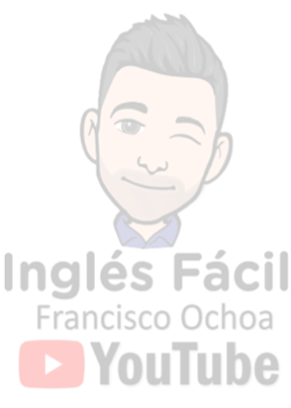
1. | ¿Quién los besó? |  | Escribe aquí tus respuestas.

2. | ¿Qué horneó el panadero?

3. | ¿Cuál de estos hombres robó tu billetera?

4. | ¿Dónde conseguiste esa camisa nueva?

5. | ¿Quíen desempolvó mi radio viejo?

6. | ¿Qué decidió Laura?

7. | ¿Quienes no terminaron la tarea?

8. | ¿Quién no escuchó lo que dije?

9. | ¿Cuál casa compraste, la nueva o la vieja?

10. | ¿Qué le pasó a esta silla?

According to the next sentences make one Subject Question and one Object Question. Please take into account the WH questions seen throughout the course.

11. | Gina didn't remember her son's birthday.
S.Q |  |  |  |  | ?
O.Q |  |  |  |  | ?

12. | My friends laughed a lot yesterday.
S.Q |  |  |  |  | ?
O.Q |  |  |  |  | ?

13. | My mother lit a candle in memory of her father.
S.Q |  |  |  |  | ?
O.Q |  |  |  |  | ?

14. | The children licked their popsicles at the park.
S.Q |  |  |  |  | ?
O.Q |  |  |  |  | ?

15. | We didn't remember where we parked the car.
S.Q |  |  |  |  | ?
O.Q |  |  |  |  | ?

 | Escribe aquí la palabra "mostrar" para ver los resultados >>
 | Opción válida para EXCEL | Si estás desde dispositivo movil puedes ver los resultados en la hoja "Resultados" - Pág 2

